Capa
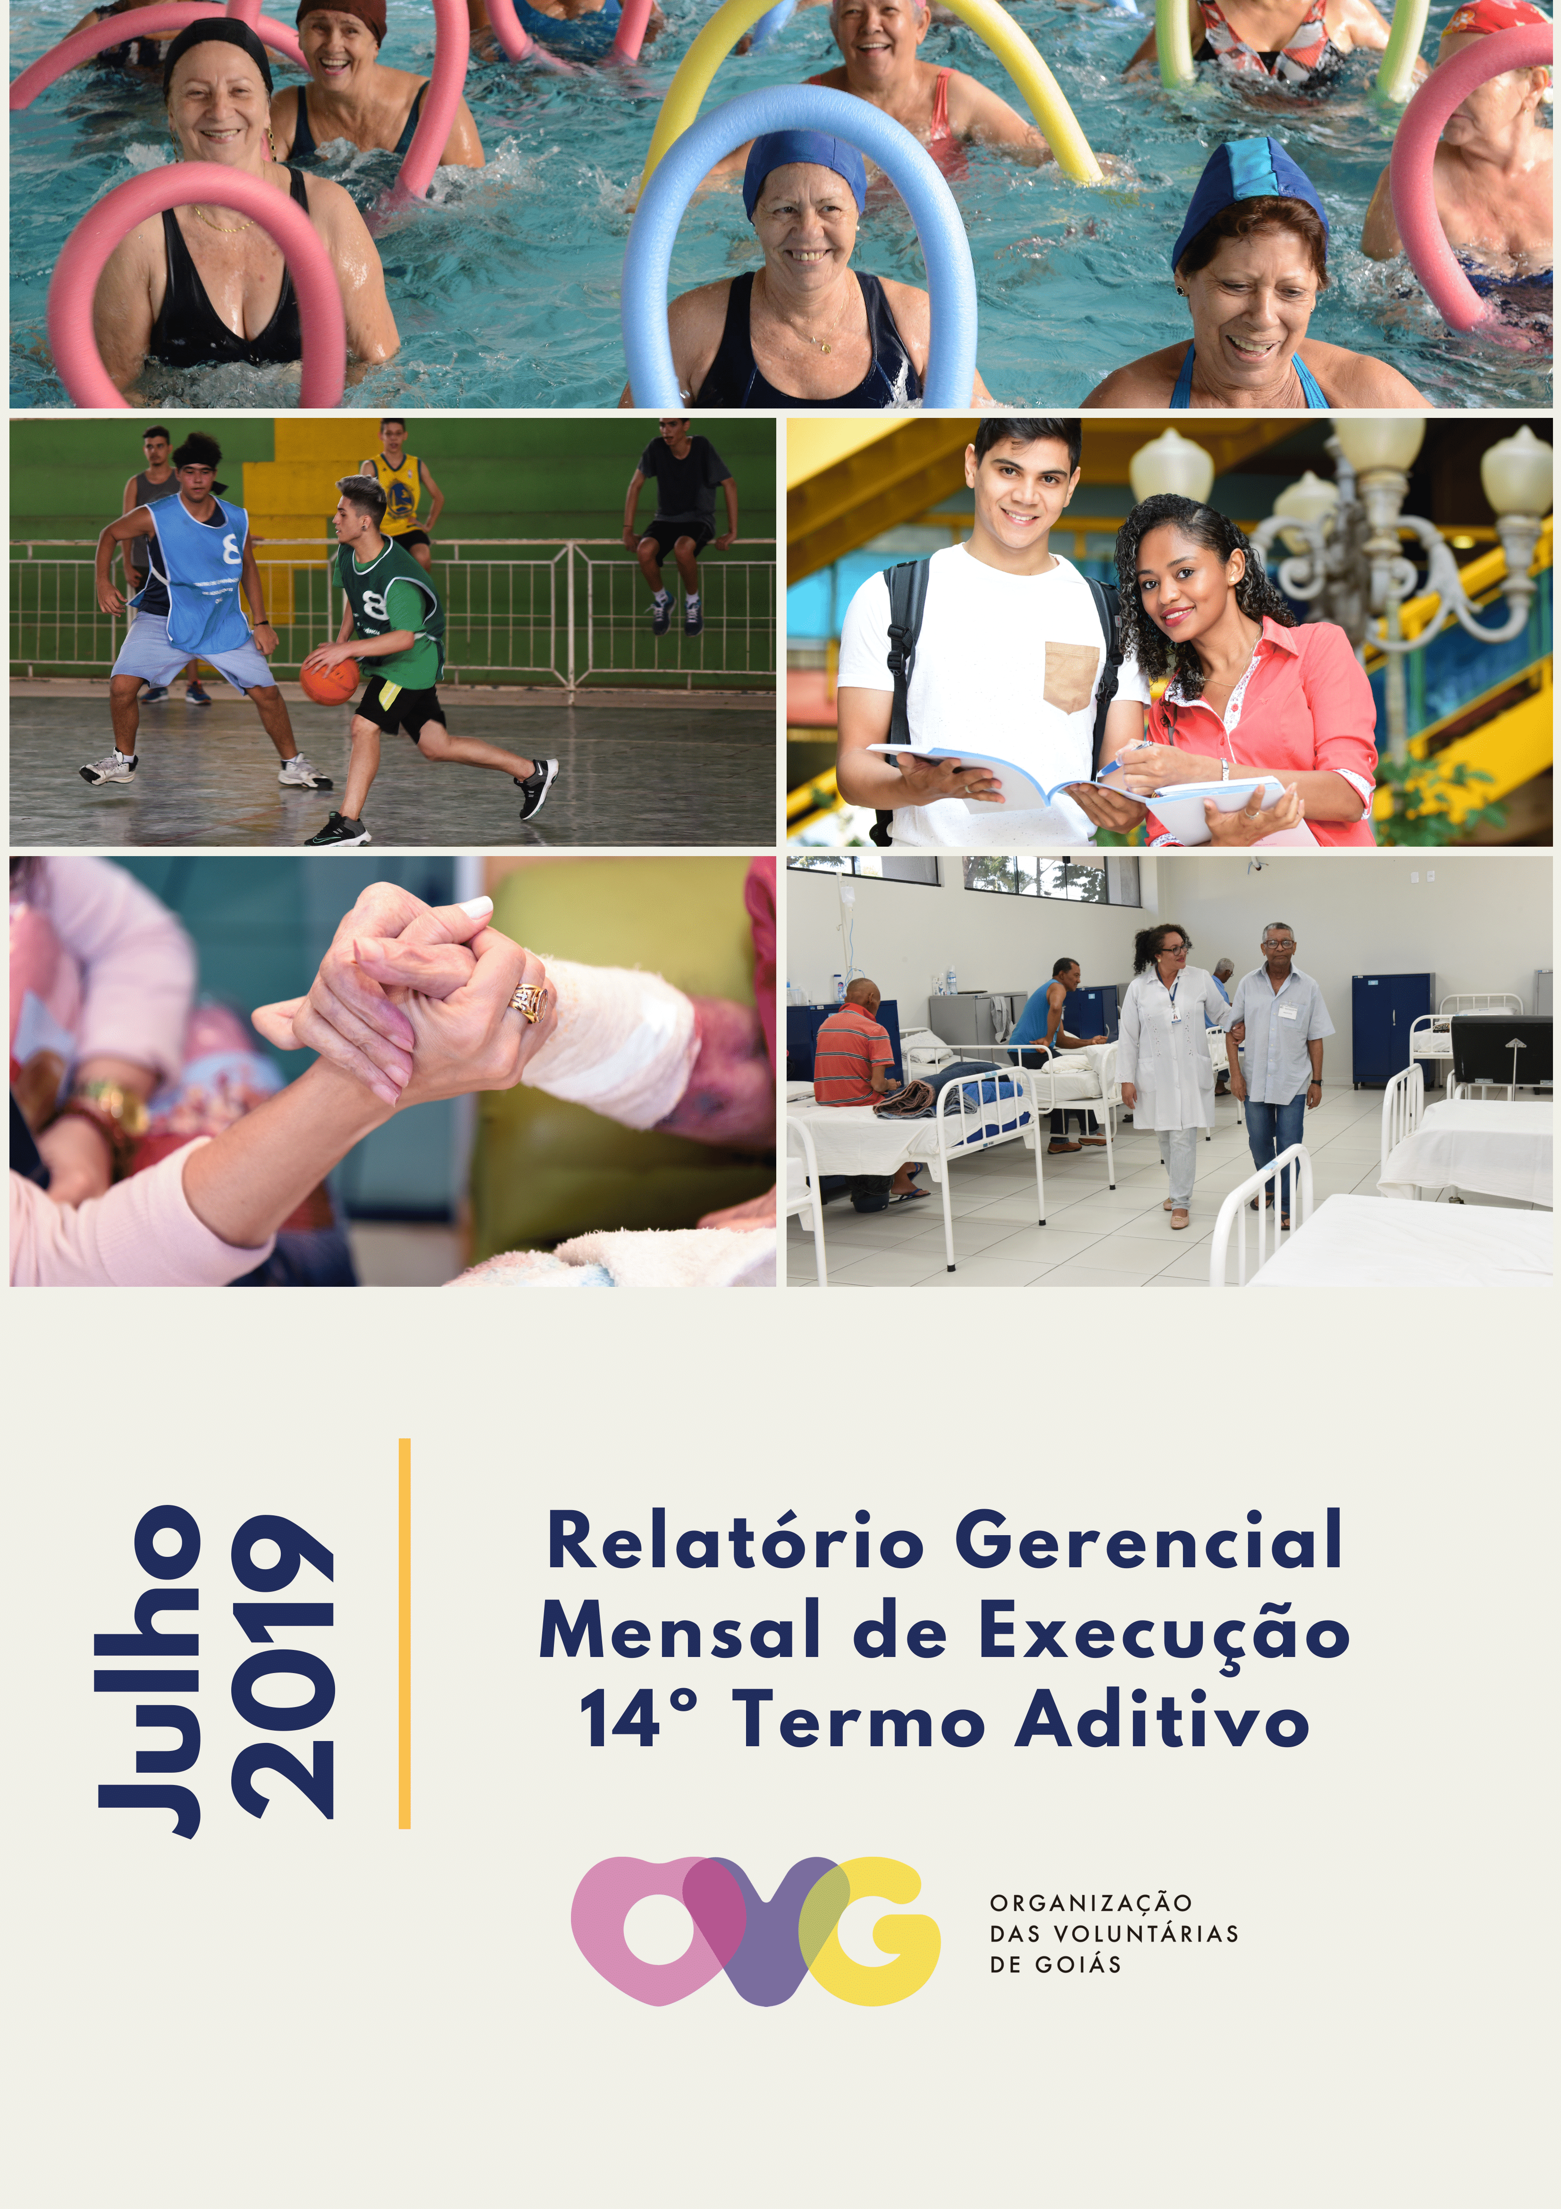

Contra Capa
NEGÓCIO
Assistência Social
e
Promoção do Voluntariado

MISSÃO
Promover com excelência a assistência social para reduzir a desigualdade e a vulnerabilidade socioeconômica e disseminar a cultura do voluntariado, incentivando a participação do cidadão.

VISÃO
Até 2025, ser uma Organização Social reconhecida mundialmente pelo fortalecimento do voluntariado e pela excelência na prestação de serviços de Assistência Social.

VALORES
Ética;
Respeito;
Equidade;
Justiça;
Transparência;
Responsabilidade Social.

ANEXOII
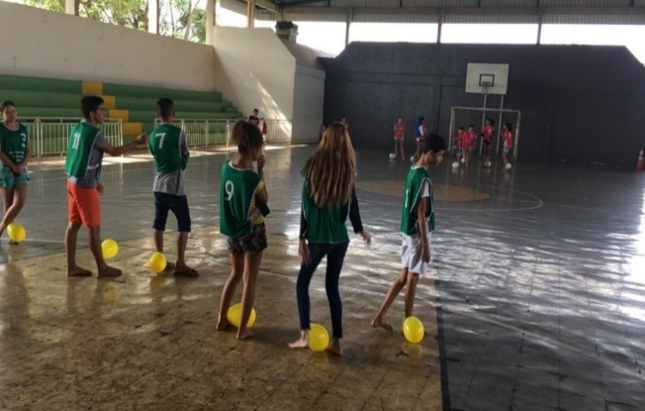
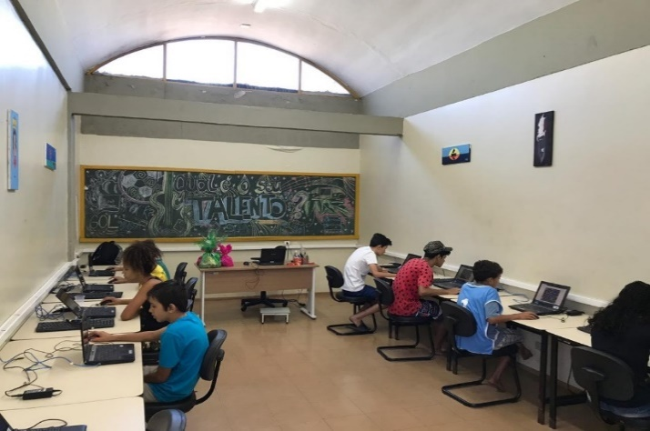

CCA: Gincana Solidária. |  |  | CCA: Jogos online educativos.
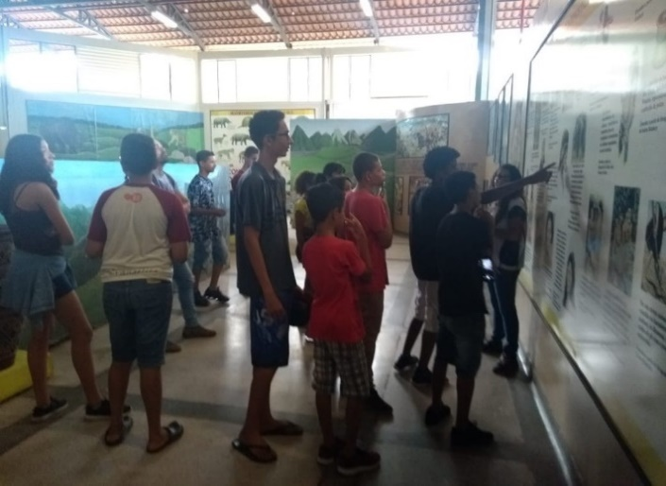
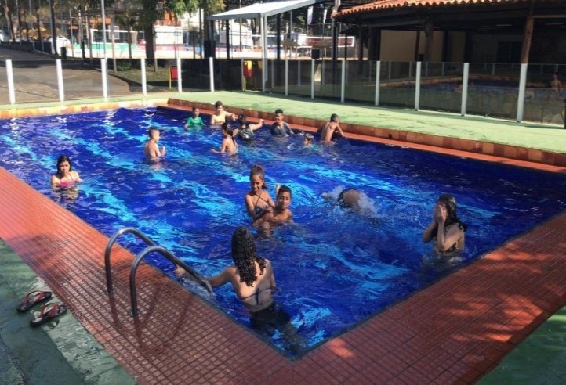

CCA: Visita ao Memorial do Cerrado. |  |  | CCA: Passeio no Clube dos Oficiais.
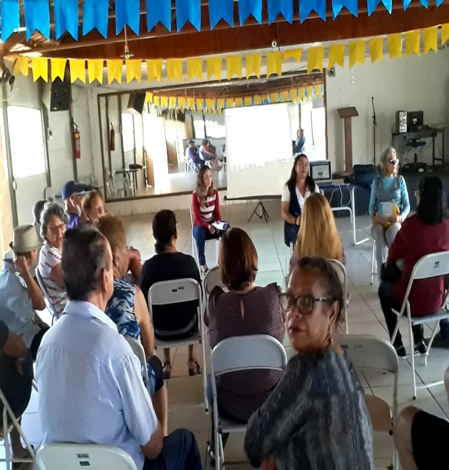
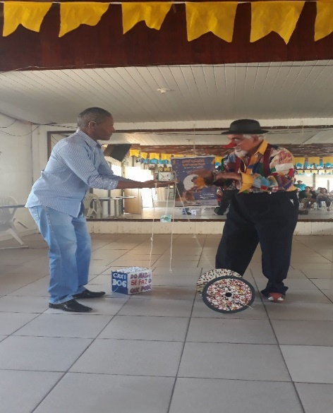

CCIVV: Palestra Nutrição Saudável na Terceira Idade. |  |  | CCIVV: Apresentação voluntária do Palhaço Trap Zomba.
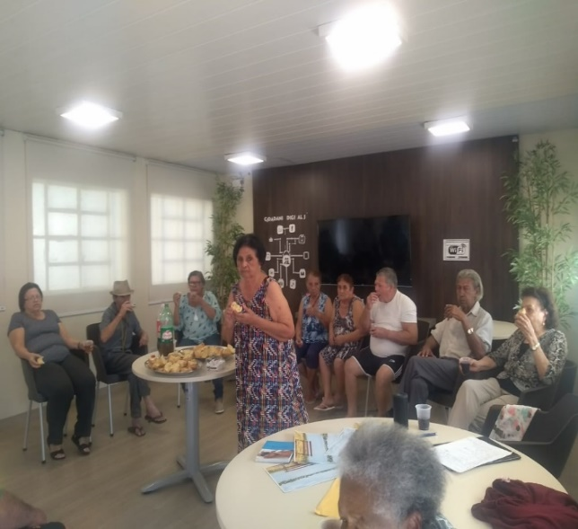

 | CCIVV: Grupo Terapêutico de Psicologia.

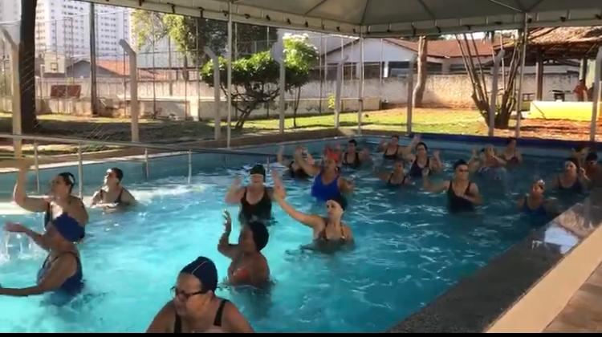
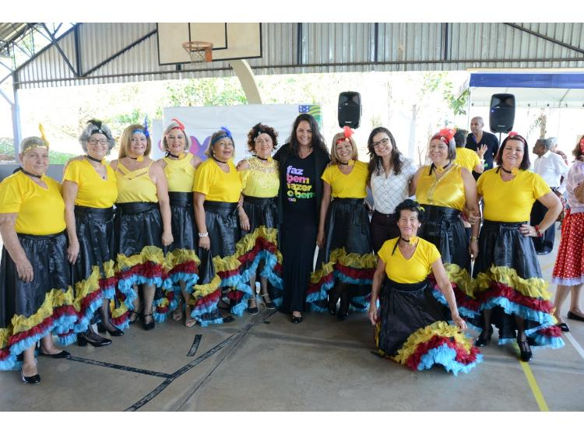

CCICM: Aulão de zumba na piscina. |  |  | CCICM: Gravação do Programa No Balaio no CCINF.
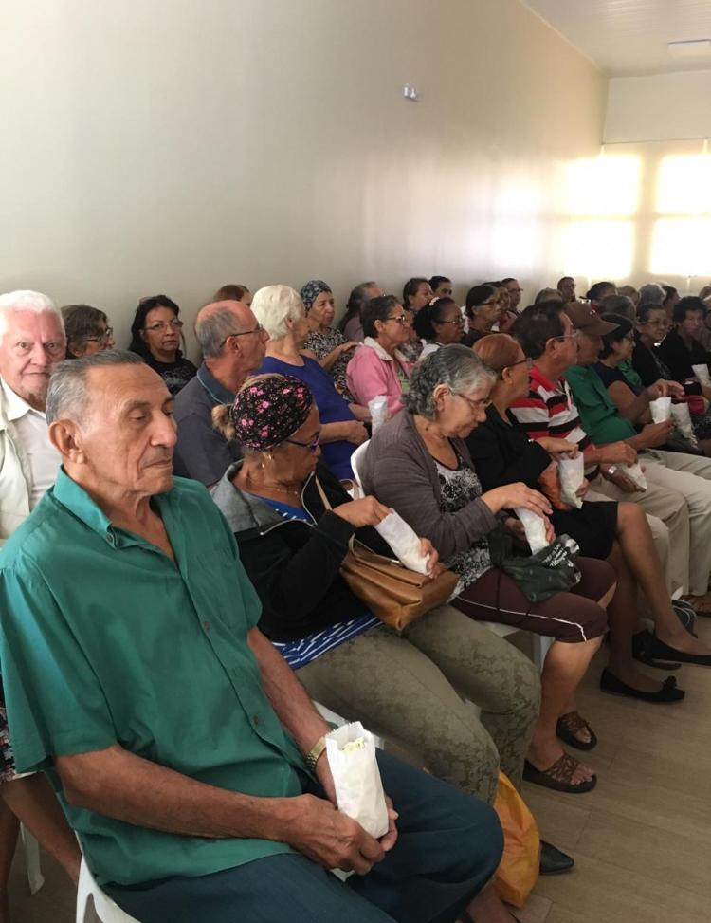
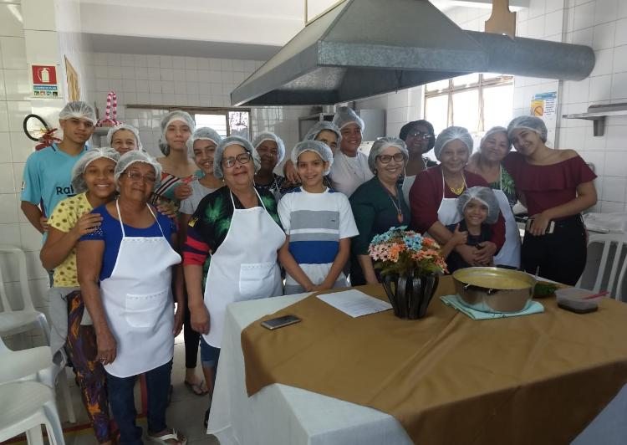

CCICM: Encontro Intergeracional. |  |  |  |  | CCICM: Cozinha terapêutica com avós e netos.
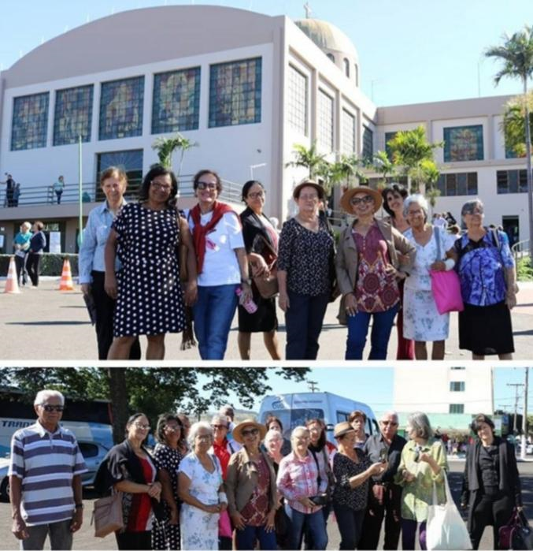
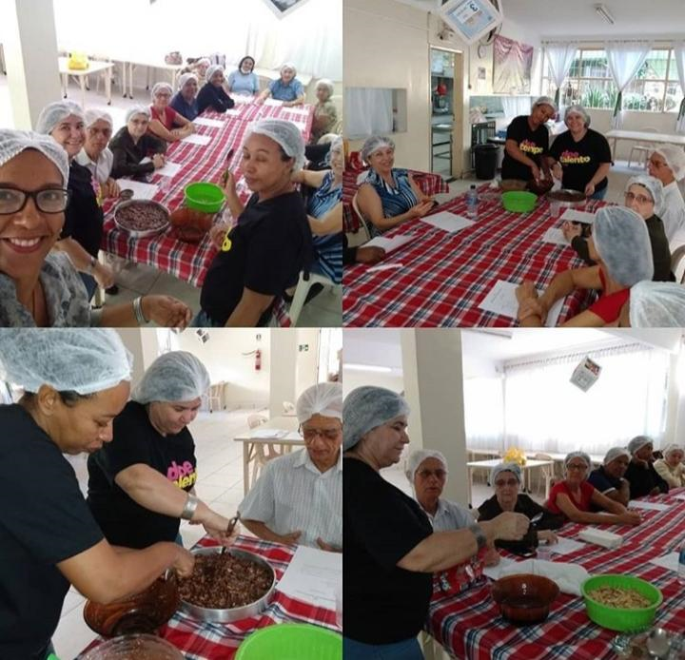

CCINF: Passeio em Trindade. |  |  | CCINF: Cozinha terapêutica.
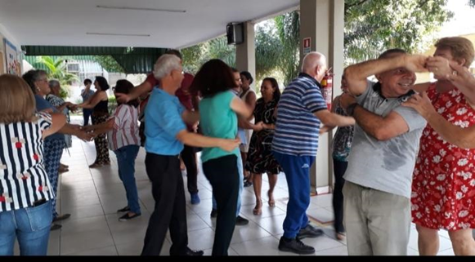
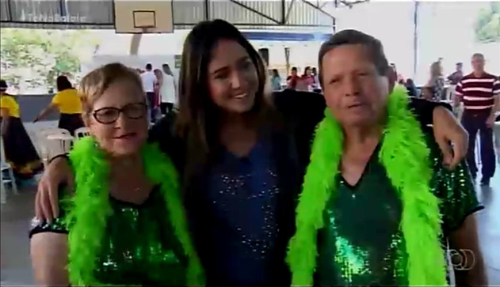

CCINF: Dança de Salão. |  |  | CCINF: Gravação Programa No Balaio - TV Anhanguera.
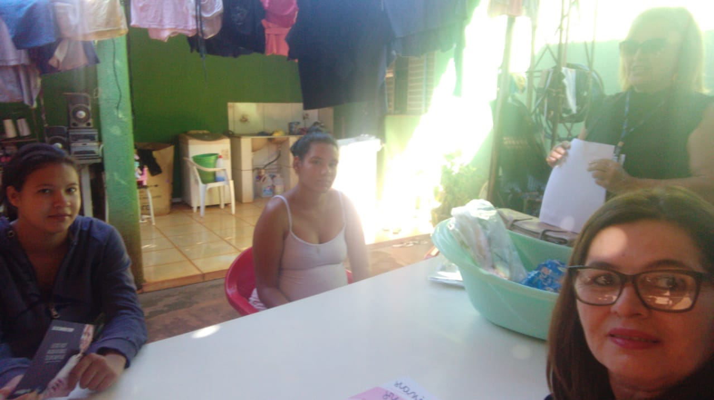
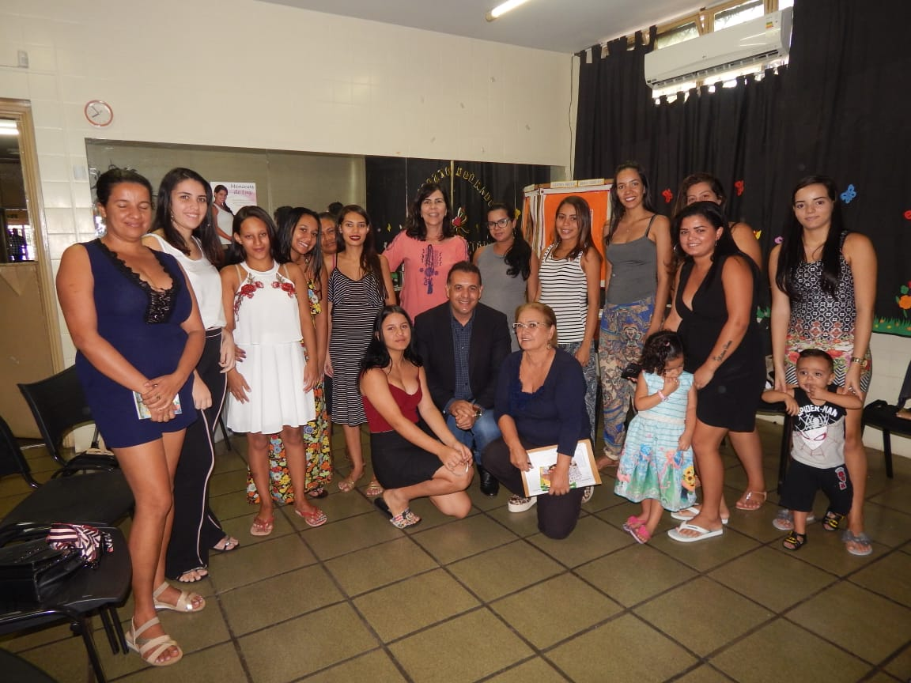

CSDGB: Busca ativa no Residencial JK. |  |  | CSDGB: Palestra com o tema Violência Doméstica.
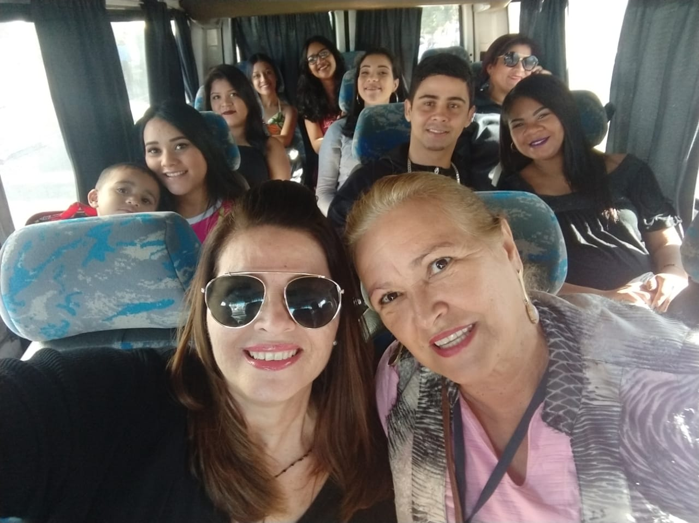
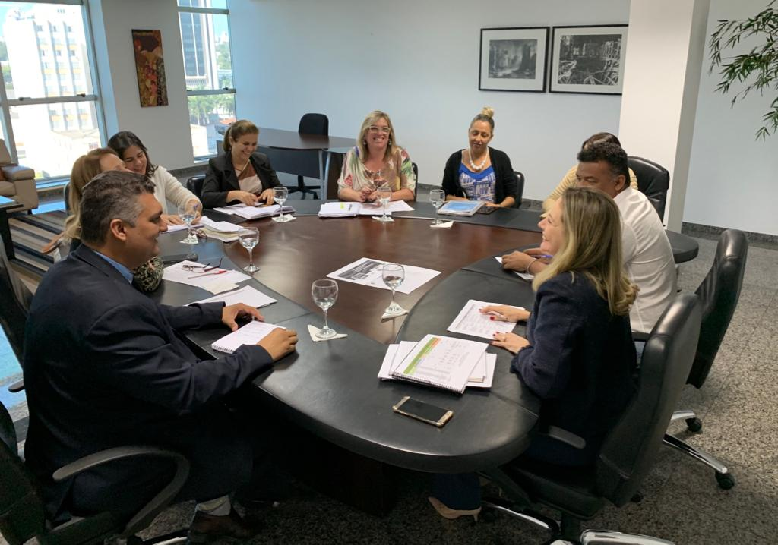

CSDGB: Passeio com as gestantes para sessão de fotos. |  |  | CSDGB: Reunião OVG/SEDS/SES/Gabinete de Políticas Sociais.

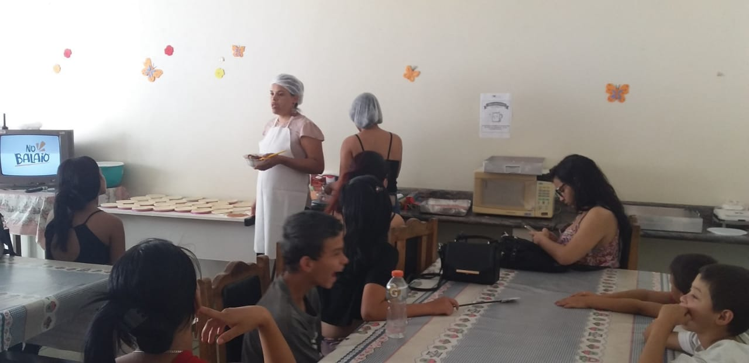
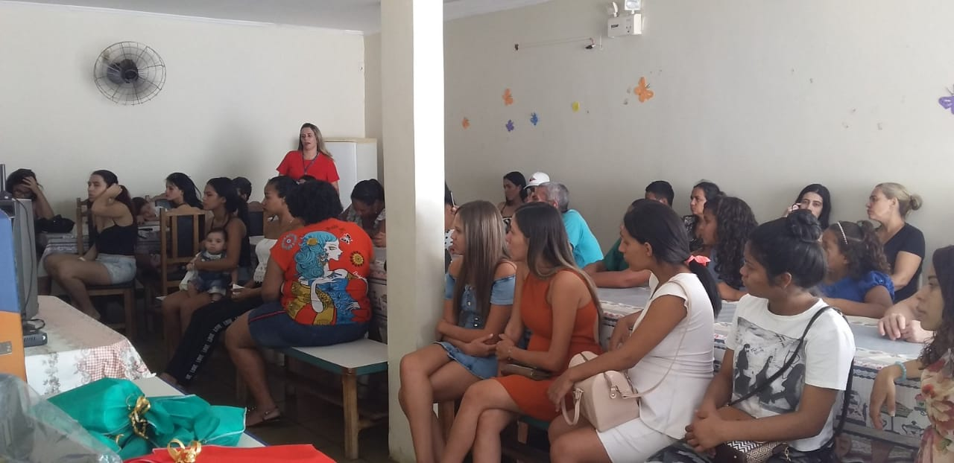

CSDGB: Reunião grupo de família - oficina de minipizzas.
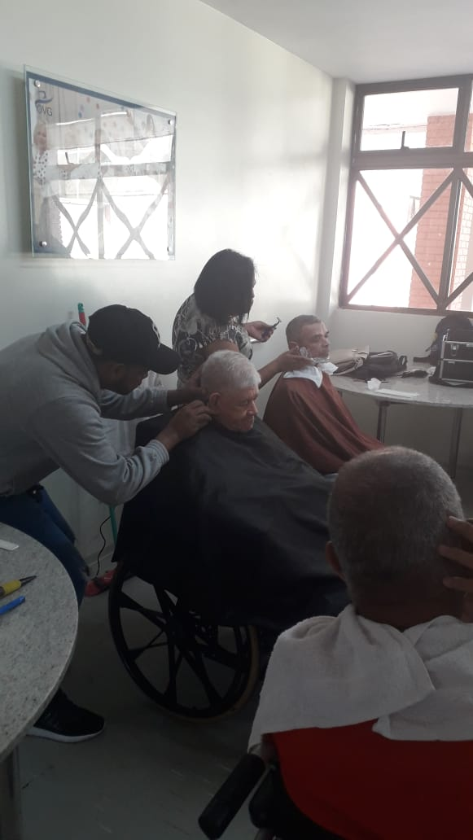
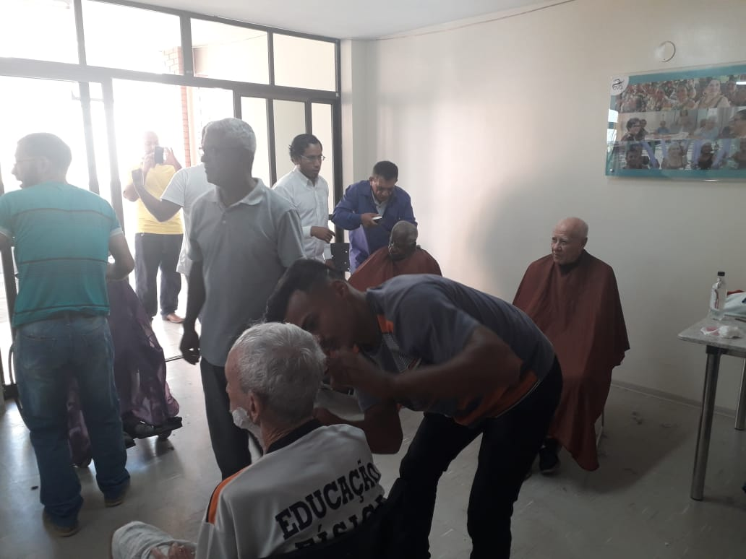

CGSF: Dia da Beleza em comemoração ao Dia do Homem, em parceria com a Escola Delta.

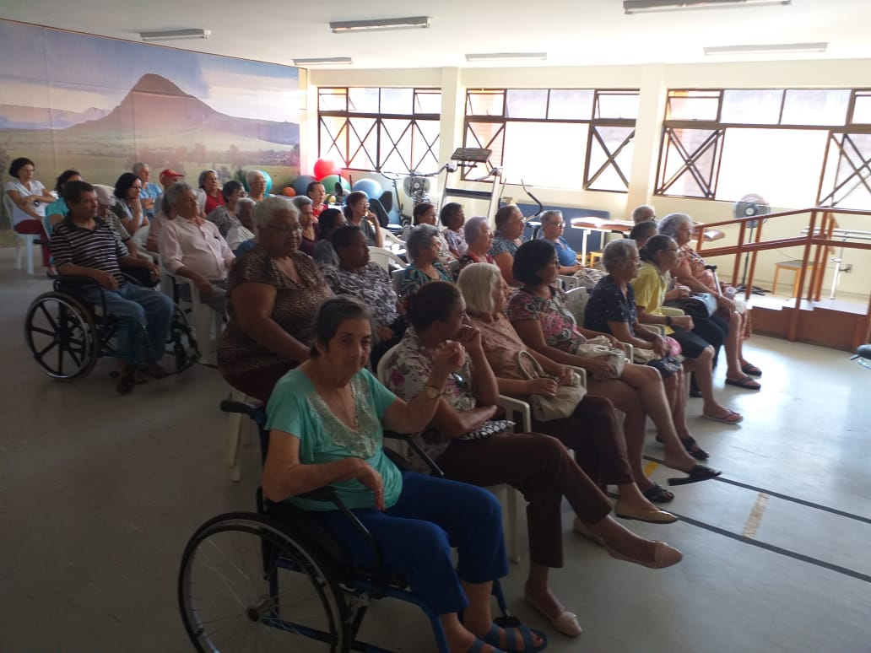
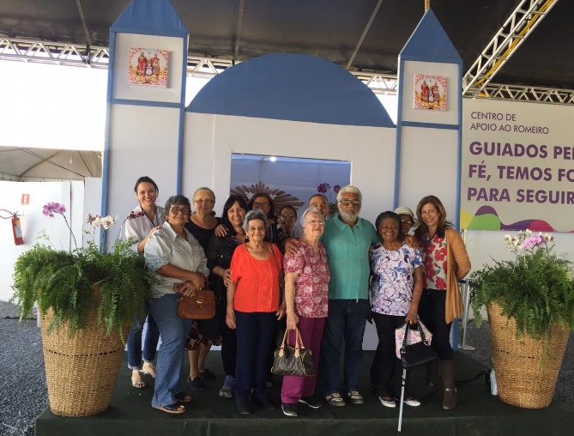

CGSF: Apresentação, palestra e avaliação de coluna. Clínica Coluna em Movimento. |  |  | CGSF: Passeio à Trindade.
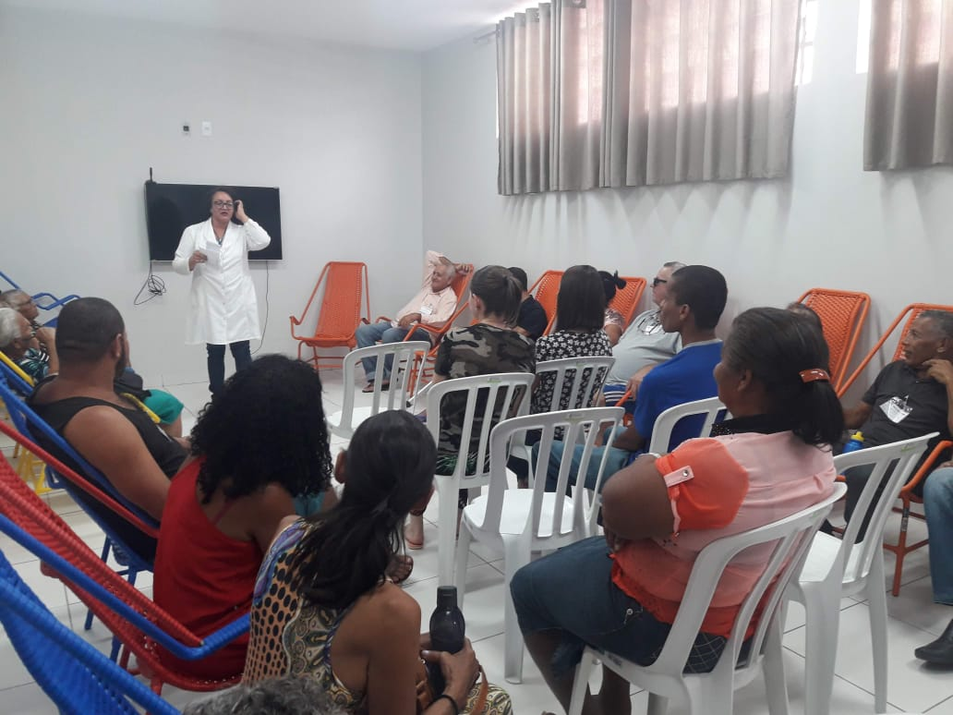
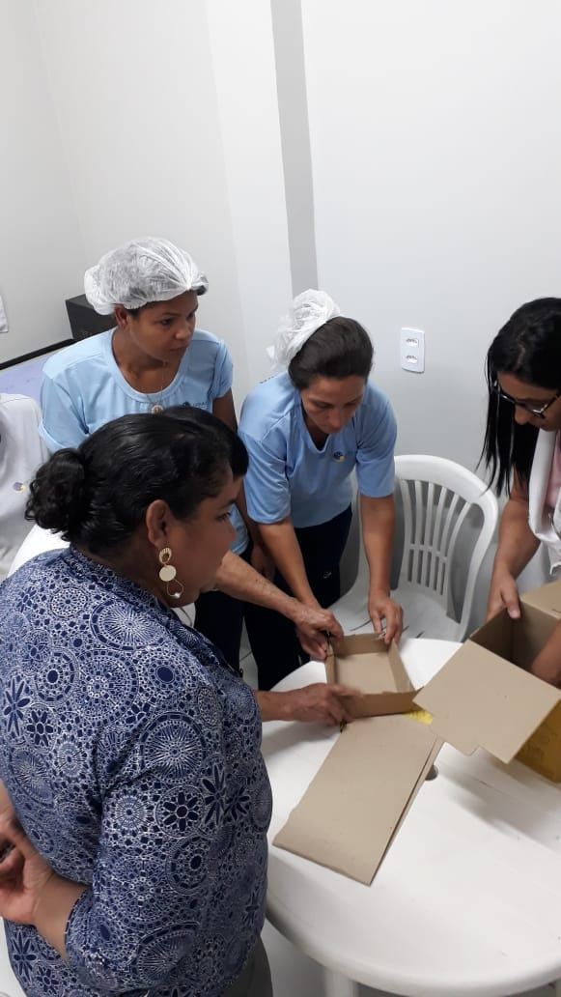

CIGO: Treinamento com equipe enfermagem e higienização/limpeza. |  |  | CIGO: Reunião socioeducativa com os usuários.

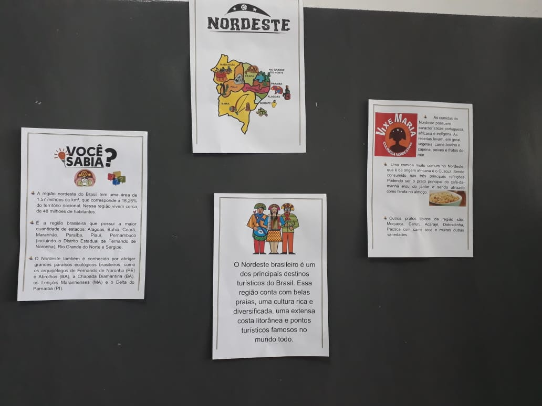
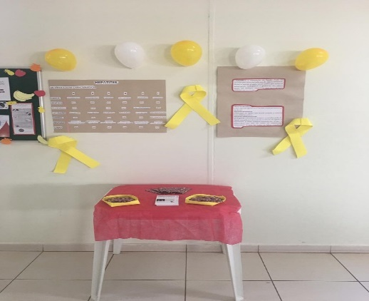
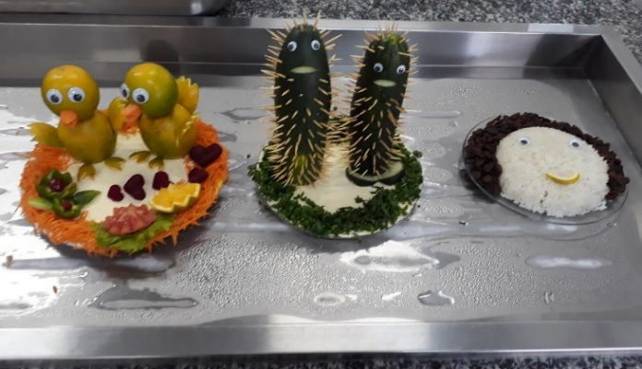

RC: Mural Culinária Nordestina. |  | RC: Mural Hepatites Virais. |  |  | RC: Decoração bandejas.
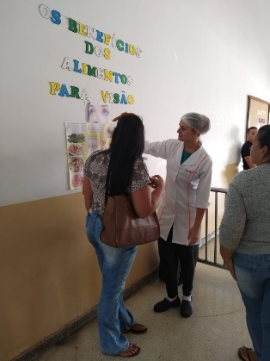
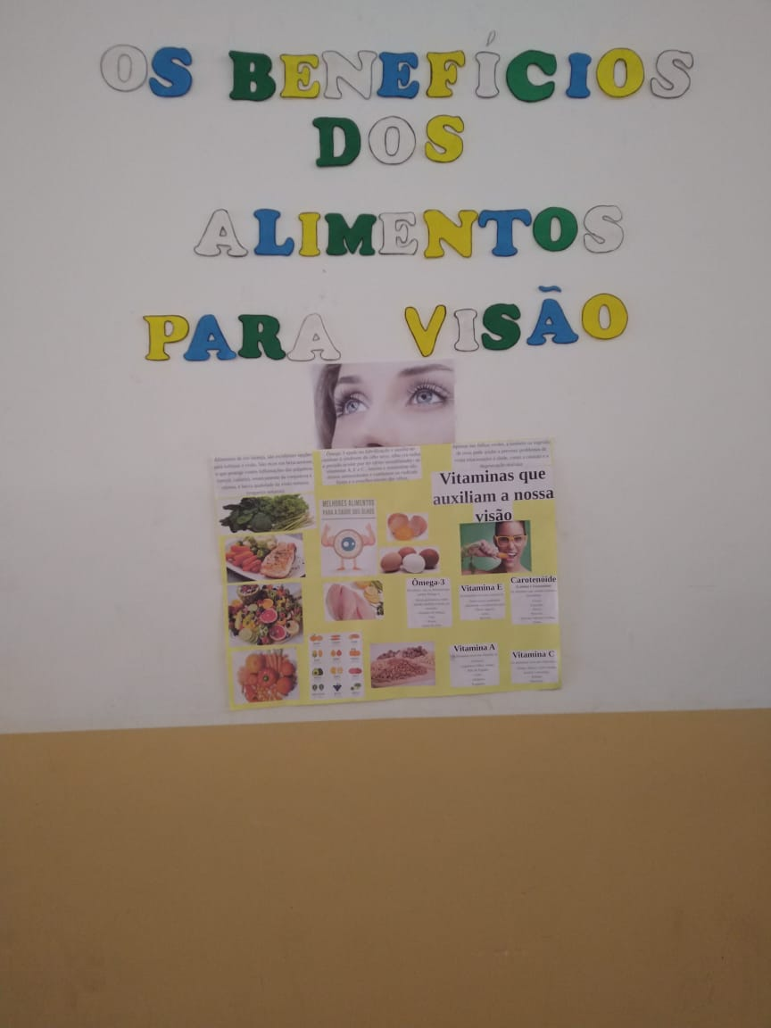
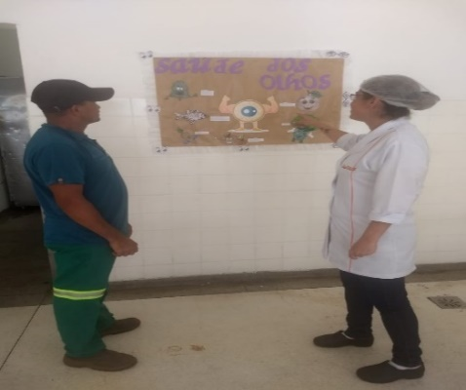

RC: Ação Social - Os Benefícios dos Alimentos para a Visão.

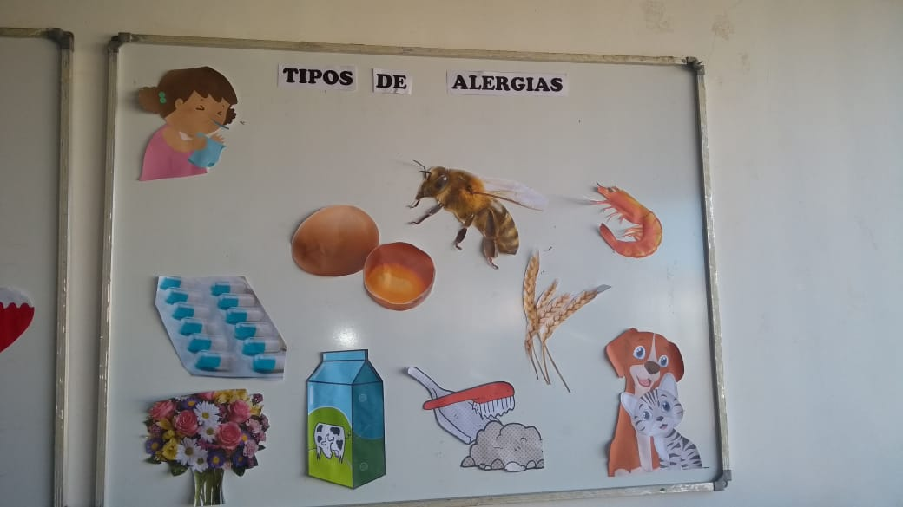
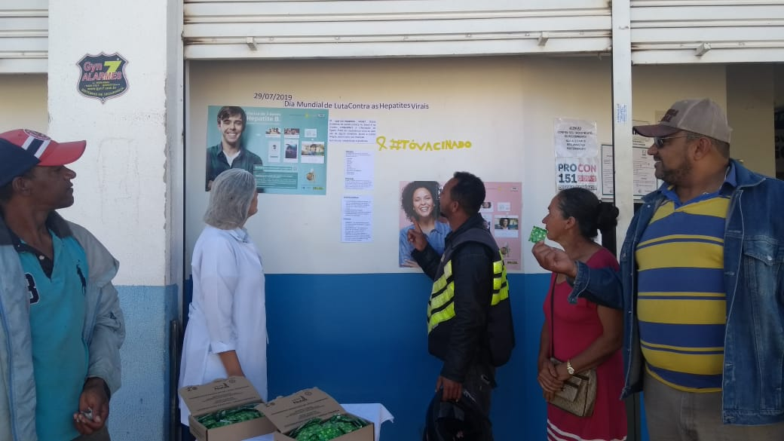

RC: Mural Alergias. |  | RC: Ação Social - Dia Mundial contra as Hepatites Virais.

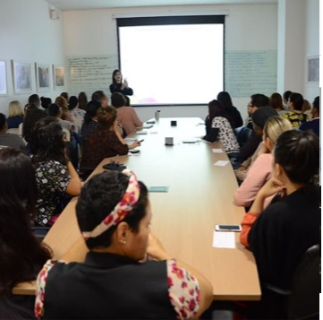
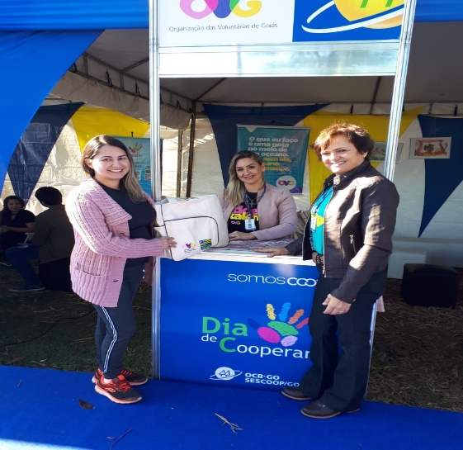

GVPS: Capacitação de Voluntários. |  |  |  | GVPS: Evento "Dia de Cooperar".

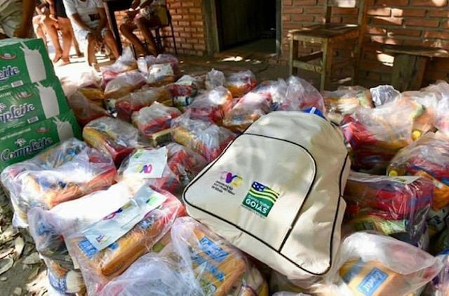
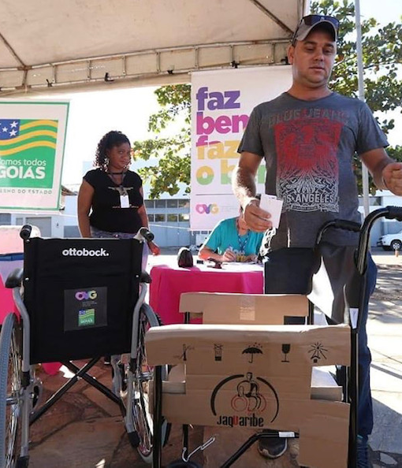
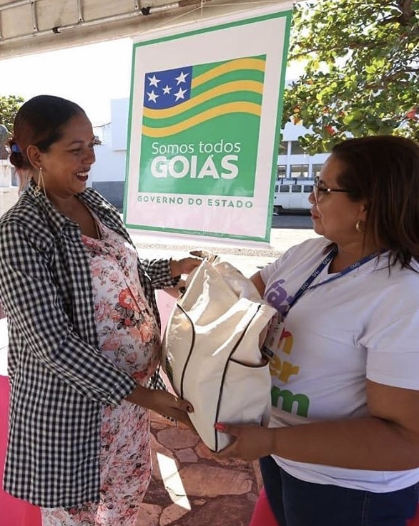

GVPS: Atendimento às famílias, município de Aruanã. |  | GVPS: Transferência Capital para Cidade de Goiás.

